상품제안서
원목 무선고속 충전패드 | 상품코드: F07180

 |  |  |  |  |  |  | 02-412-0044 | www.easy1.co.kr
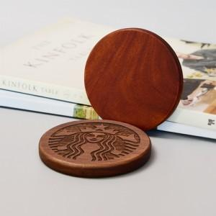 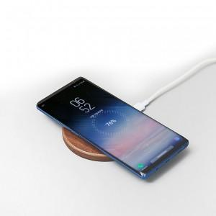

【상세/제작정보】 | 유니크한 레이저 조각 각인

【인쇄/포장옵션】 | 레이저, 개별인쇄 / 포장지포장

【공급단가】 | 수량 | 50~ | 100~ | 500~ | 1,000~ | 3,000~
*VAT별도 | 단가 | 16,500원 | 15,530원 | 15,170원 | 14,560원 | 13,950원

【상품 URL】 | http://www.easy1.co.kr/src/goods_detail.php?gdno=7180

